Estructura de campañas
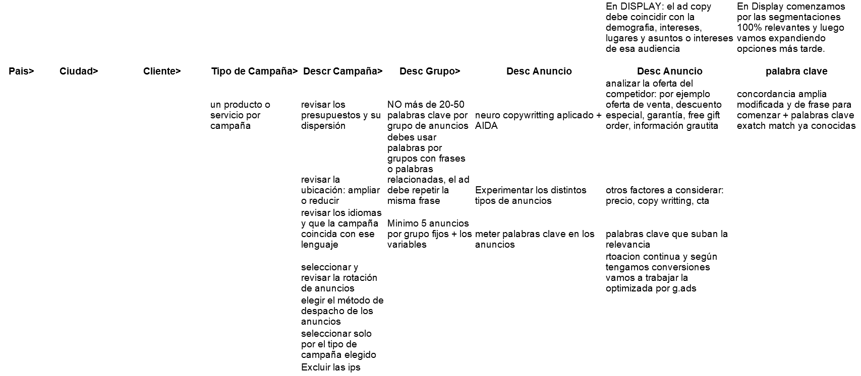
Cuenta |  |  |  |  |  | Espacios de trabajo:
 |  |  |  |  |  | Grupos de campañas: | https://support.google.com/google-ads/answer/6393407?hl=es

Campaña |  | Campaña |  | Campaña

Grupos de anuncios |  | Grupos de anuncios |  | Grupos de anuncios
Anuncios | Palabras clave | Anuncios | Palabras clave | Anuncios | Palabras clave

